Doses_Bar_Calculator
DOSE BAR CALCULATOR

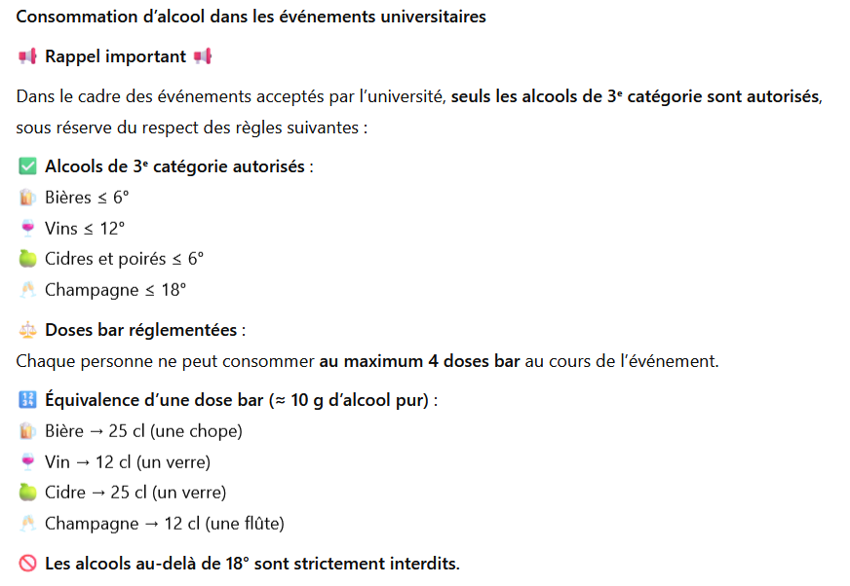
Alcool 1 (type bière, cidre) |  |  |  |  | Renseigner les champs en jaune !
Nom de l'alcool | Volume (L) | Degré d'alcool (%) | Total doses-bar | Doses-bar par personne
 |  |  | 0 | #DIV/0!
Alcool 2 (type vin, spiriteux et autres)
Nom de l'alcool | Volume (L) | Degré d'alcool (%) | Total doses-bar | Doses-bar par personne
 |  |  | 0 | #DIV/0!
Alcool 3: (type Champagne)
Nom de l'alcool | Volume (L) | Degré d'alcool (%) | Total doses-bar | Doses-bar par personne
 |  |  | 0 | #DIV/0!
Alcool 3: (supplémentaire)
Nom de l'alcool | Volume (L) | Degré d'alcool (%) | Total doses-bar | Doses-bar par personne
 |  |  | 0 | #DIV/0!
 |  | Nombre de partcipants :
 |  | Total doses Bar |  | 0
 |  | Total Doses bar/personne : |  | #DIV/0!

